Баги
Number | Title | Priority | Preconditions | Steps | Result | Enviroment | Comment | Scrin
PB-001 | Поле "Найти питомца" не осуществляет поиск питомца на странице "О нас" | High | 1.Открыта страница http://130.193.37.179/app/about | 1.В правом верхнем углу в поле "Найти питомца" ввести имя питомца Феликс | Результат:Не отображается карточка с питомцем Ожидаемый результат:Осуществляется поиск питомца с именем Феликс | OC Windows 10 , Google Chrome Версия 99.0.4844.51(64 бит); Яндекс.Браузер Версия 22.1.5.810 (64-bit) | Тестовые данные: Имя: Феликс | 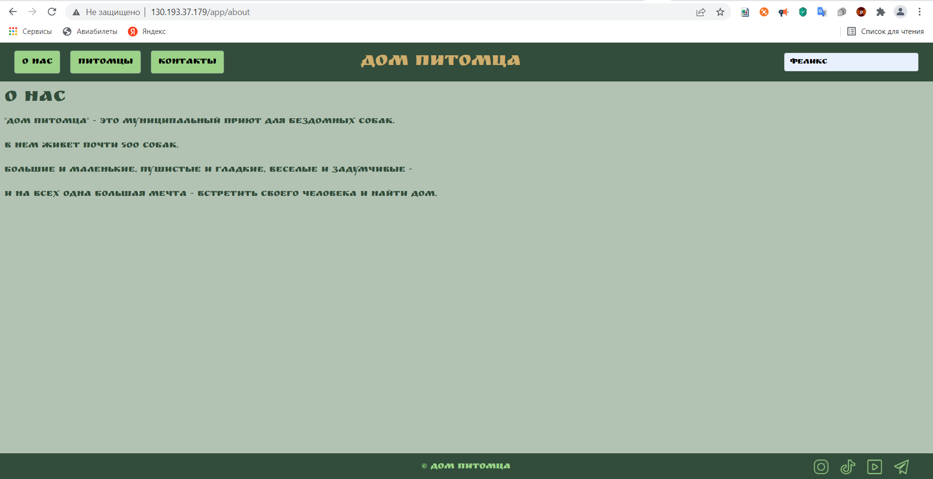
PB-002 | После выбора "Питомцы без дома" возвращается 2 карточки вместо 3-х | Medium | 1.Открыта страница http://130.193.37.179/app/pets 2.На странице 3 карточки со стасусом "без дома" | 1.Нажать на кнопку "Питомцы без дома" | Результат:Возвращается 2 карточки питомцев Ожидаемый результа:Возвращается 3 карточки питомцев | OC Windows 10 , Google Chrome Версия 99.0.4844.51(64 бит); Яндекс.Браузер Версия 22.1.5.810 (64-bit)
PB-003 | При нажатие кнопки "Счастливчики" нет информации о питомцах получивших приют | Medium | 1.Открыта страница http://130.193.37.179/app/pets | 1.Нажать на кнопку "Счастливчики" | Результат:На странице текстовое сообщение "приют пуст" Ожидаемый результат:На странице отображаются карточки питомцев со статусом "приютили" | OC Windows 10 , Google Chrome Версия 99.0.4844.51(64 бит); Яндекс.Браузер Версия 22.1.5.810 (64-bit)
PB-004 | Список "Вид животного" содержит не существующих на сайте животных | Medium | 1.Открыта страница http://130.193.37.179/app/pets | 1.Нажать на список рядом с полем "Вид животного" | Результат:В списке животные которых нет на сайте Ожидаемый результат:Список отображает вид только существуещих на сайте животных | OC Windows 10 , Google Chrome Версия 99.0.4844.51(64 бит); Яндекс.Браузер Версия 22.1.5.810 (64-bit) |  | 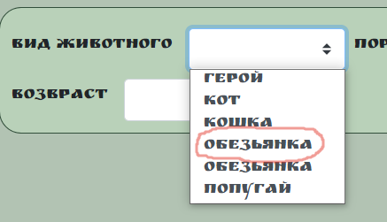
PB-005 | В списке "Вид животного" элемент не относящийся к виду животного | Medium | 1.Открыта страница http://130.193.37.179/app/pets | 1.Нажать на список рядом с полем "Вид животного" | Результат:В списке элемент не относящийся к виду животного Ожидаемый результат:Все элементы списка относятся к виду животных | OC Windows 10 , Google Chrome Версия 99.0.4844.51(64 бит); Яндекс.Браузер Версия 22.1.5.810 (64-bit) | 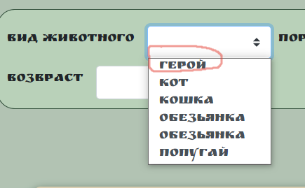
PB-006 | В списке "Вид животного" присутствует кот | Low | 1.Открыта страница http://130.193.37.179/app/pets | 1.Нажать на список рядом с полем "Вид животного" | Результат:Есть элемент кот Ожидаемый результат:Нет элемента кот | OC Windows 10 , Google Chrome Версия 99.0.4844.51(64 бит); Яндекс.Браузер Версия 22.1.5.810 (64-bit) | 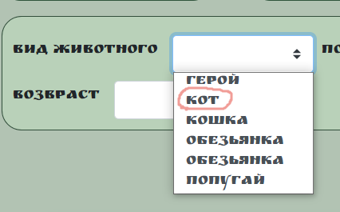
PB-007 | Список "Вид животного" имеет дублирующие элементы | Medium | 1.Открыта страница http://130.193.37.179/app/pets | 1.Нажать на список рядом с полем "Вид животного" | Результат:Повторяющиеся элементы Ожидаемый результат:Список содержит уникальные элементы | OC Windows 10 , Google Chrome Версия 99.0.4844.51(64 бит); Яндекс.Браузер Версия 22.1.5.810 (64-bit) | 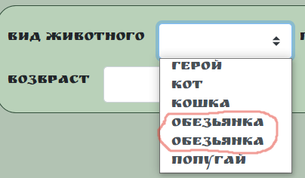
PB-008 | Список "Порода" имеет дублирующие элементы | Medium | 1.Открыта страница http://130.193.37.179/app/pets | 1.Нажать на список рядом с полем "Порода" | Результат:Повторяющиеся элементы Ожидаемый результат:Список содержит уникальные элементы | OC Windows 10 , Google Chrome Версия 99.0.4844.51(64 бит); Яндекс.Браузер Версия 22.1.5.810 (64-bit) | 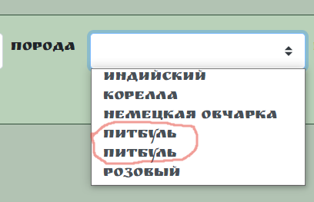
PB-009 | Список "Порода" содержит породы не существующих на сайте животных | Medium | 1.Открыта страница http://130.193.37.179/app/pets | 1.Нажать на список рядом с полем "Порода" | Результат:В списке породы не существующих на сайте животных Ожидаемый результат:Список содержит породы только существующих на сайте животных | OC Windows 10 , Google Chrome Версия 99.0.4844.51(64 бит); Яндекс.Браузер Версия 22.1.5.810 (64-bit) |  | 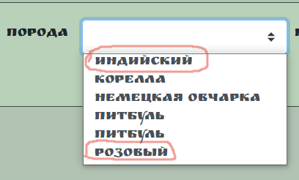
PB-010 | В списке "Порода" элемент не относящийся к породе животного | Medium | 1.Открыта страница http://130.193.37.179/app/pets | 1.Нажать на список рядом с полем "Порода" | Результат:В списке элемент не относящийся к породе животного Ожидаемый результат:Все элементы списка относятся к породе животного | OC Windows 10 , Google Chrome Версия 99.0.4844.51(64 бит); Яндекс.Браузер Версия 22.1.5.810 (64-bit) | Возможно это не баг Есть порода попугая:"Розовый попугай" | 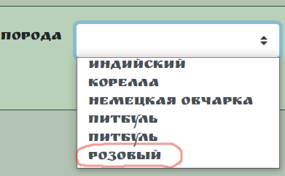
PB-011 | Список "Пол" содержит неактуальные значения | Medium | 1.Открыта страница http://130.193.37.179/app/pets | 1.Нажать на список рядом с полем "Пол" | Результат:В списке "кабель","сучка" Ожидаемый результат:В списке актуальные значения "мальчик","девочка" | OC Windows 10 , Google Chrome Версия 99.0.4844.51(64 бит); Яндекс.Браузер Версия 22.1.5.810 (64-bit) | см.требования
PB-012 | В поле возраст можно ввести числа до 0 и после 100 | Low | 1.Открыта страница http://130.193.37.179/app/pets | 1.В поле "Возраст" ввести значение меньше 0 и больше 100 | Результат:Система не выдает предупреждение Ожидаемый результат:Система выдает предупреждение о некорректном вводе | OC Windows 10 , Google Chrome Версия 99.0.4844.51(64 бит); Яндекс.Браузер Версия 22.1.5.810 (64-bit)
PB-013 | Отсутствует кнопка сброса фильтра "Сортировать по" | Low | 1.Открыта страница http://130.193.37.179/app/pets | 1.В фильтре "Сортировать по" выбрать любое значение | Результат:Фильтр сбрасывается после обновления страницы Ожидаемый результат:Есть кнопка "Сбросить" | OC Windows 10 , Google Chrome Версия 99.0.4844.51(64 бит); Яндекс.Браузер Версия 22.1.5.810 (64-bit) | Возможно это не баг , но я думаю , что с кнопкой будет удобнее для пользователя | 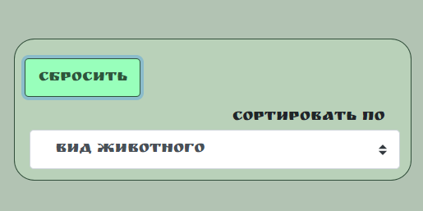
PB-014 | Поле "Найти питомца" не осуществляет поиск питомца на странице "Контакты" | High | 1.Открыта страница http://130.193.37.179/app/contact | 1.В правом верхнем углу в поле "Найти питомца" ввести имя питомца Феликс | Результат:Не отображается карточка с питомцем Ожидаемый результат:Осуществляется поиск питомца с именем Феликс | OC Windows 10 , Google Chrome Версия 99.0.4844.51(64 бит); Яндекс.Браузер Версия 22.1.5.810 (64-bit) | Тестовые данные: Имя: Феликс | 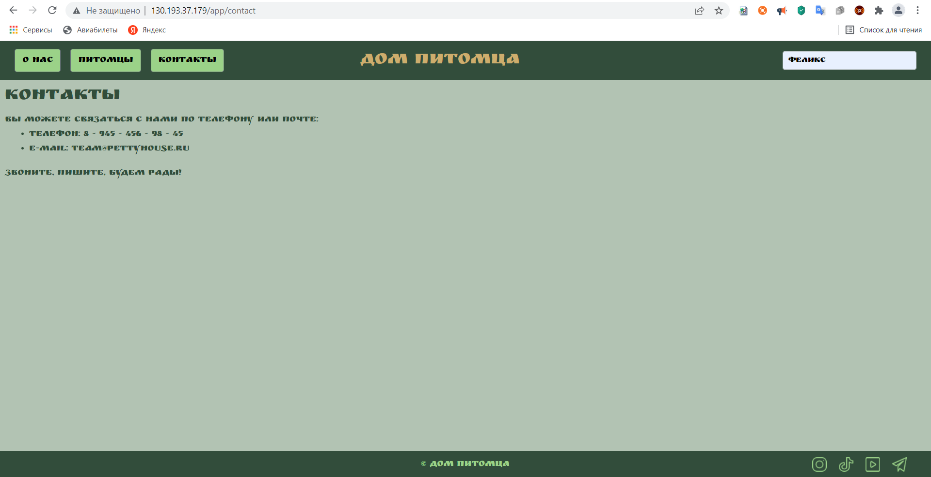
PB-015 | Ссылки на социальные сети в подвале не кликабельны | High | 1.Открыта страница http://130.193.37.179/app/pets | 1.В подвале сайта кликнуть на иконку "Telegram" | Результат:Нет перехода по кнопке Ожидаемый результат:Откроется приложение Telegram с группой дом питомцев | OC Windows 10 , Google Chrome Версия 99.0.4844.51(64 бит); Яндекс.Браузер Версия 22.1.5.810 (64-bit) | Баг повторяется на всех ссылках на социальные сети
PB-016 | На странице "Питомцы" в карточках должны присутствовать только собаки | Normal | 1.Открыта страница http://130.193.37.179/app/pets | - | Результат: Есть разные животные Ожидаемый результат: Только собаки | OC Windows 10 , Google Chrome Версия 99.0.4844.51(64 бит); Яндекс.Браузер Версия 22.1.5.810 (64-bit)
PB-017 | При выборе "Вид животного" отсутствует в списке "собака" | High | 1.Открыта страница http://130.193.37.179/app/pets | 1.Нажать на список рядом с полем "Вид животного" | Результат:"Собак" нет в списке Ожидаемый результат:В списке есть собака | OC Windows 10 , Google Chrome Версия 99.0.4844.51(64 бит); Яндекс.Браузер Версия 22.1.5.810 (64-bit) |  | 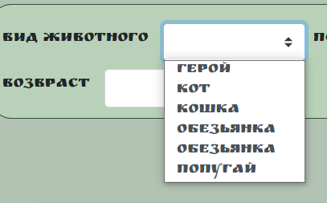
PB-018 | При выборе "Порода" отсутствует в списке порода "кошек" | Medium | 1.Открыта страница http://130.193.37.179/app/pets | 1.Нажать на список рядом с полем "Порода" | Результат:"Породы" нет в списке Ожидаемый результат:В списке есть порода "кошек" | OC Windows 10 , Google Chrome Версия 99.0.4844.51(64 бит); Яндекс.Браузер Версия 22.1.5.810 (64-bit) | Порода "Сибирская кошка" | 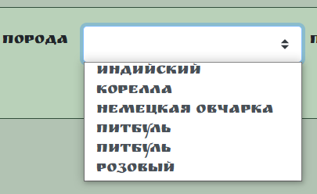
PB-019 | Не осуществляется поиск в поле "Найти питомца" по породе | High | 1.Открыта страница http://130.193.37.179/app/pets | 1.В поле "Найти питомца" ввести породу "питбуль" | Результат:Поиск не происходит Ожидаемый результат:Осуществляется поиск питомца с породой "питбуль" | OC Windows 10 , Google Chrome Версия 99.0.4844.51(64 бит); Яндекс.Браузер Версия 22.1.5.810 (64-bit)
PB-020 | При попытке взять питомца появляется непонятное описание полей | High | 1.Открыта страница http://130.193.37.179/app/pets | 1.Кликнуть на фотографию карточки питомца 1.Нажать кнопку "Приютить" | Результат:Каждое поле называется field.name Ожидаемый результат:Поля имеют соответствующие имена | OC Windows 10 , Google Chrome Версия 99.0.4844.51(64 бит); Яндекс.Браузер Версия 22.1.5.810 (64-bit) | Некорректно проставлены описания в классе class"right col-4",вместо описания полей field.name | 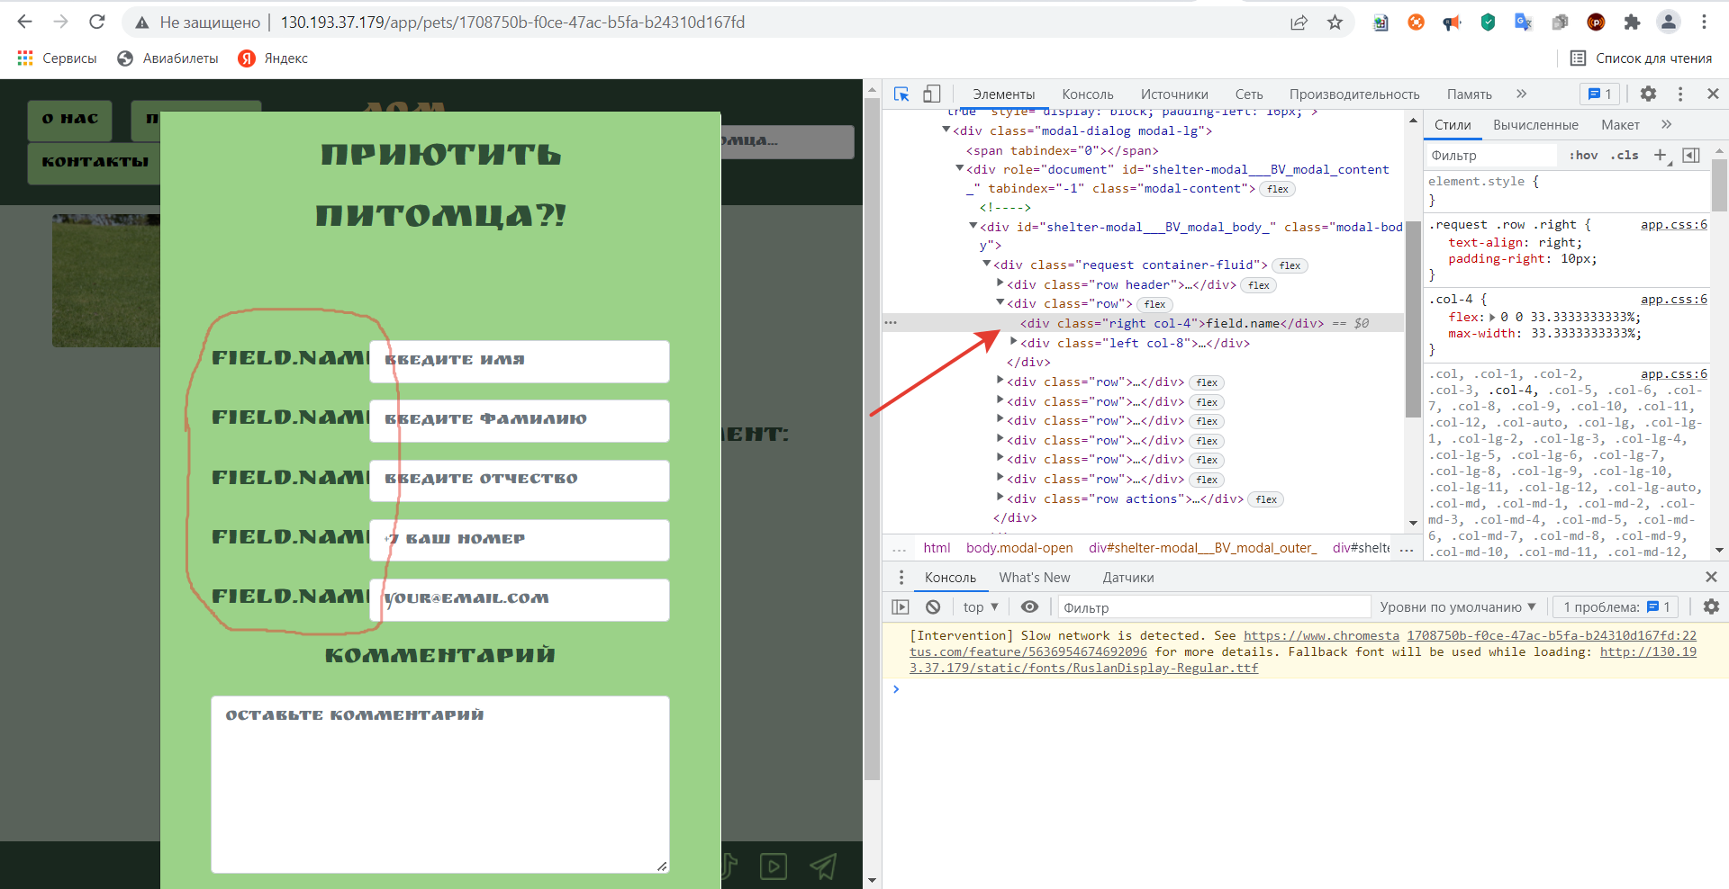
PB-021 | При разрешение 264х721.6 копирайт накладывается на иконки социальных сетей | Low | 1.Открыта страница http://130.193.37.179/app/pets | 1.Открыть DevTools 2.Поменять разрешение | Результат:Копирайт накладывается на иконки соц. сетей Ожидаемый результат:Нет наложений при изменении разрешения | OC Windows 10 , Google Chrome Версия 99.0.4844.51(64 бит); Яндекс.Браузер Версия 22.1.5.810 (64-bit) |  | 